1
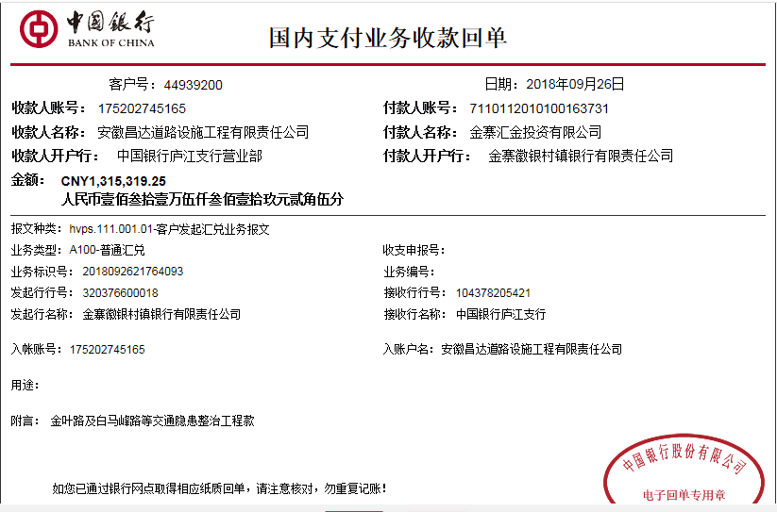
工程款支付证书
工程名称 |  | 金寨现代产业园区金叶路与白马峰路等七个道路交口交通隐患整治工程 |  |  |  |  |  |  |  |  | ERP编号 | 9218 | 档案编号 | CD2018-007 | 18160885555
合同金额 |  | 2,285,914.85 |  | 中标 日期 | 2018.2.08 |  | 已供工程 资料 | 中标通知书、施工合同及内部承包协议原件 |  |  |  | 庐江 | 责任 单位 | 业务二部
决算金额 |  |  |  | 竣工 日期 |  |  |  |  |  |  |  | 合肥 | 责任人 | 吴娇梅15955127656
序号 | 工程款到账 |  |  | 开票情况 |  | 管理费 |  | 代缴税金 | 其他扣款 |  | 预留款 |  | 实际支付
 | 日期 | 账户 | 金额 | 日期 | 金额 | 比例 | 金额 | 金额 | 金额 | 备注 | 金额 | 备注 | 户名 | 金额
1 | 2018.9.26 | 中 | 1,315,319.25 | 2018.9.20 | 1,315,319.25 | 5.0% | 65,766.00 | 26,023.00 | 2,500.00 | 建造师占用费，工期40日历天，1500元/月，2018年9月18日开具外经证500元 |  |  | 材料 | 350,000.00
 |  |  |  |  |  |  |  |  |  |  |  |  | 10-15材料 | 580,436.00
 |  |  |  |  |  |  |  |  |  |  |  |  | 陈志强（退材料款） | 212,555.00
 |  |  |  |  |  |  |  |  |  |  |  |  | 吴娇梅 | 78,039.25

合计 |  | - | 1,315,319.25 | - | 1,315,319.25 | - | 65,766.00 | 26,023.00 | 2,500.00 | - | 0.00 | - | - | 1,221,030.25
本次结算 支付明细 |  | 应支付金额 |  | 1,221,030.25 |  |  |  | 实际支付金额 |  | 小写 | 290,594.25
 |  | 已支付金额 |  | 930,436.00 |  |  |  |  |  | 大写 | 贰拾玖万零伍佰玖拾肆元贰角伍分
申请部门 意见 |  | 制表：朱敏 |  |  |  |  |  | 项目管理 意见 |  | 施总、朱总已同意支付（附表背面截图）。
财务初审 意见 |  |  |  |  |  |  |  | 财务审核 意见
质安初审 意见 |  |  |  |  |  |  |  | 质安稽查 意见
总经理审批 |  |  |  |  |  |  |  | 董事长审批

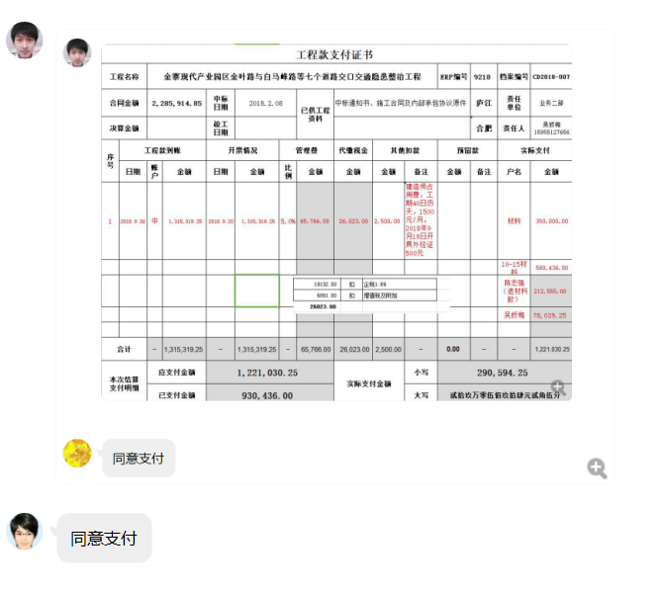

2
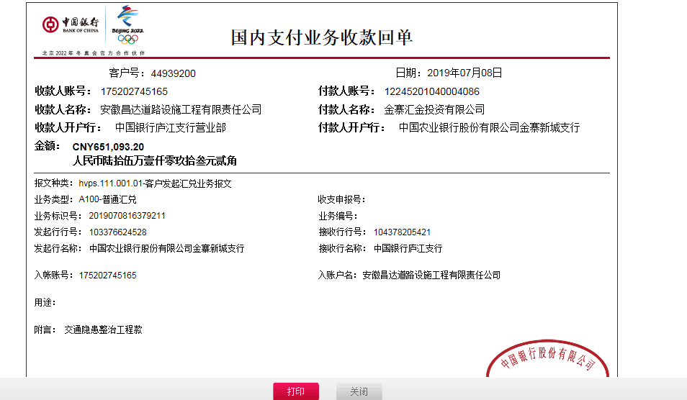
工程款支付证书
工程名称 |  | 金寨现代产业园区金叶路与白马峰路等七个道路交口交通隐患整治工程 |  |  |  |  |  |  |  |  | ERP编号 | 9218 | 档案编号 | CD2018-007 | 18160885555
合同金额 |  | 2,285,914.85 |  | 中标 日期 | 2018.2.08 |  | 已供工程 资料 | 中标通知书、施工合同及内部承包协议原件，审计原件 |  |  |  | 庐江 | 责任 单位 | 业务二部
决算金额 |  | 2,027,229.33 |  | 竣工 日期 |  |  |  |  |  |  |  | 合肥 | 责任人 | 吴娇梅15955127656
序号 | 工程款到账 |  |  | 开票情况 |  | 管理费 |  | 代缴税金 | 其他扣款 |  | 预留款 |  | 实际支付
 | 日期 | 账户 | 金额 | 日期 | 金额 | 比例 | 金额 | 金额 | 金额 | 备注 | 金额 | 备注 | 户名 | 金额
1 | 2018.9.26 | 中 | 1,315,319.25 | 2018.9.20 | 1,315,319.25 | 5.0% | 65,766.00 | 26,023.00 | 2,500.00 | 建造师占用费，工期40日历天，1500元/月，2018年9月18日开具外经证500元 |  |  | 材料 | 350,000.00
 |  |  |  |  |  |  |  |  |  |  |  |  | 10-15材料 | 580,436.00
 |  |  |  |  |  |  |  |  |  |  |  |  | 陈志强（退材料款） | 212,555.00
 |  |  |  |  |  |  |  |  |  |  |  |  | 吴娇梅 | 78,039.25
本次结算 支付明细
2 | 2019-07-08 | 中 | 651,093.20 | 2019-07-01 | 651,093.20 | 5.0% | 35,596.00 | 29269.00 |  |  | 20300 | 终结结算承诺书 |  | 565,928.20
 |  |  |  |  |  | 尾款，扣全部管理费

合计 |  | - | 1,966,412.45 | - | 1,966,412.45 | - | 101,362.00 | 55,292.00 | 2,500.00 | - | 20,300.00 | - | - | 1,786,958.45
本次结算 支付明细 |  | 应支付金额 |  | 1,786,958.45 |  |  |  | 实际支付金额 |  | 小写 | 290,594.25
 |  | 已支付金额 |  | 930,436.00 |  |  |  |  |  | 大写 | 贰拾玖万零伍佰玖拾肆元贰角伍分
申请部门 意见 |  | 制表：朱敏 |  |  |  |  |  | 项目管理 意见 |  | 施总、朱总已同意支付（附表背面截图）。
财务初审 意见 |  |  |  |  |  |  |  | 财务审核 意见
质安初审 意见 |  |  |  |  |  |  |  | 质安稽查 意见
总经理审批 |  |  |  |  |  |  |  | 董事长审批

3
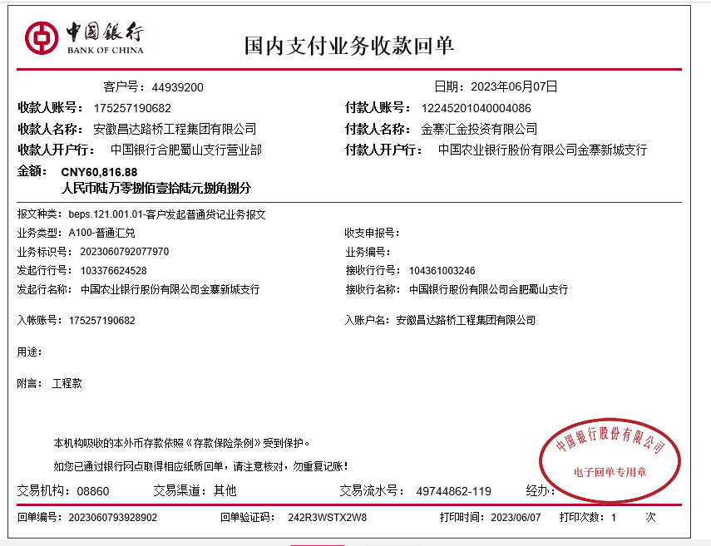
工程款支付证书
工程名称 |  | 金寨现代产业园区金叶路与白马峰路等七个道路交口交通隐患整治工程 |  |  |  |  |  |  |  |  | ERP编号 | 9218 | 档案编号 | CD2018-007 | 18160885555
合同金额 |  | 2,285,914.85 |  | 中标 日期 | 2018.2.08 |  | 已供工程 资料 | 中标通知书、施工合同及内部承包协议原件，审计原件 |  |  |  | 庐江 | 责任 单位 | 业务二部
决算金额 |  | 2,027,229.33 |  | 竣工 日期 |  |  |  |  |  |  |  | 合肥 | 责任人 | 吴娇梅15955127656
序号 | 工程款到账 |  |  | 开票情况 |  | 管理费 |  | 代缴税金 | 其他扣款 |  | 预留款 |  | 实际支付
 | 日期 | 账户 | 金额 | 日期 | 金额 | 比例 | 金额 | 金额 | 金额 | 备注 | 金额 | 备注 | 户名 | 金额
1 | 2018.9.26 | 中 | 1,315,319.25 | 2018.9.20 | 1,315,319.25 | 5.0% | 65,766.00 | 26,023.00 | 2,500.00 | 建造师占用费，工期40日历天，1500元/月，2018年9月18日开具外经证500元 |  |  | 材料 | 350,000.00
 |  |  |  |  |  |  |  |  |  |  |  |  | 10-15材料 | 580,436.00
 |  |  |  |  |  |  |  |  |  |  |  |  | 陈志强（退材料款） | 212,555.00
 |  |  |  |  |  |  |  |  |  |  |  |  | 吴娇梅 | 78,039.25

2 | 2019-07-08 | 中 | 651,093.20 | 2019-07-01 | 651,093.20 | 5.0% | 35,596.00 | 29269.00 |  |  | 20300 | 终结结算承诺书 |  | 565,928.20
 |  |  |  |  |  | 尾款，扣全部管理费

3 | 2023-06-07 | 中 | 60,816.88 |  |  |  | 0.00 | 7884.64 | 500.00 | 外经证 | -20300 |  |  | 72,632.24 | 0
 |  |  |  |  |  |  |  |  | 100.00 | 转账费

 |  |  |  |  |  |  |  |  |  |  |  |  |  |  | 114295.7425

合计 |  | - | 2,027,229.33 | - | 1,966,412.45 | - | 101,362.00 | 63,176.64 | 3,100.00 | - | 0.00 | - | - | 1,859,590.69
本次结算 支付明细 |  | 应支付金额 |  | 72,632.24 |  |  |  | 实际支付金额 |  | 小写 | 0.00
 |  | 已支付金额 |  | 0.00 |  |  |  |  |  | 大写 | 零元整
申请部门 意见 |  | 制表：朱敏 |  |  |  |  |  | 项目管理 意见 |  | 施总、朱总已同意支付（附表背面截图）。
财务初审 意见 |  |  |  |  |  |  |  | 财务审核 意见
质安初审 意见 |  |  |  |  |  |  |  | 质安稽查 意见
总经理审批 |  |  |  |  |  |  |  | 董事长审批

